Árak
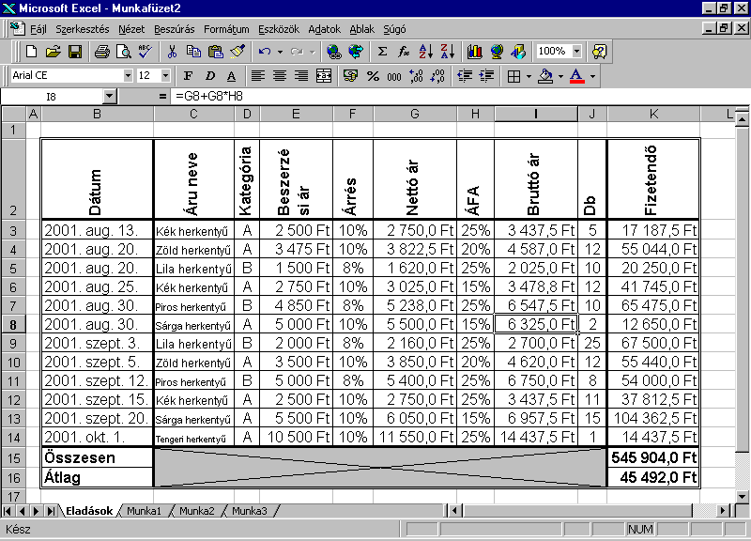
Dátum | Áru neve | Kategória | Beszerzési ár | Árrés | Nettó ár | ÁFA | Bruttó ár | Db | Fizetendő
2009-08-13 | Kék herkentyű | A | 2500 |  |  | 25% |  | 5
2009-08-20 | Zöld herkentyű | A | 3475 |  |  | 20% |  | 12
2009-08-20 | Lila herkentyű | B | 1500 |  |  | 25% |  | 10
2009-08-25 | Kék herkentyű | A | 2750 |  |  | 15% |  | 12
2009-08-30 | Piros herkentyű | B | 4850 |  |  | 25% |  | 10
2009-08-30 | Sárga herkemtyű | A | 5000 |  |  | 15% |  | 2
2009-09-03 | Lila herkentyű | B | 2000 |  |  | 25% |  | 25
2009-09-05 | Zöld herkentyű | A | 3500 |  |  | 20% |  | 12
2009-09-12 | Piros herkentyű | B | 5000 |  |  | 25% |  | 8
2009-09-15 | Kék herkentyű | A | 2500 |  |  | 25% |  | 11
2009-09-20 | Sárga herkemtyű | A | 5500 |  |  | 15% |  | 15
2009-10-01 | Tengeri herkentyű | A | 10500 |  |  | 25% |  | 1
Összesen
Átlag

Árrés A kategória esetén 10%, B kategória esetén 8%
Az árrés a kereskedő haszna. A beszerzési árat növeli meg vele.

Hiba
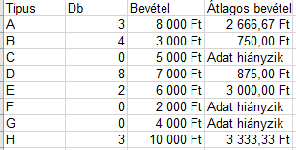
Típus | Db | Bevétel | Átlagos bevétel
A | 3 | 8,000 Ft
B | 4 | 3,000 Ft
C | 0 | 5,000 Ft
D | 8 | 7,000 Ft
E | 2 | 6,000 Ft
F | 0 | 2,000 Ft
G | 0 | 4,000 Ft
H | 3 | 10,000 Ft

